データエクスポートメニュー
画面定義
共通情報 |  |  | プロジェクト名 |  | 株式会社クワガタ様向け KID'S 受発注機能改修 |  |  |  |  |  |  |  | 作成者 | solcom
 |  |  | システム名 |  | Kuwagata Integrated Dealing System (KID'S) |  |  |  |  |  |  |  | 作成日付 | 2019-02-19
 |  |  | 工程名 |  | 基本設計 |  |  |  |  |  |  |  | バージョン | 0.6
 |  |  | ドキュメントID |  | KIDS0002 |  |  |  |  |  |  |  | 更新者
 |  |  | ドキュメント名 |  | 基本設計 画面設計書 |  |  |  |  |  |  |  | 更新日付
書誌情報 |  |  | 画面ID |  | U-10-00
 |  |  | 画面の名称 |  | データエクスポートメニュー画面
 |  |  | 概要 |  | データエクスポートメニュー画面。本画面は元画面(「メインメニュー」U-00-03)と同ウィンドウで遷移する。またこの画面はユーザの権限によってアクセスが規制される。

URL |  | dataex/index.php
画面レイアウト
新レイアウト

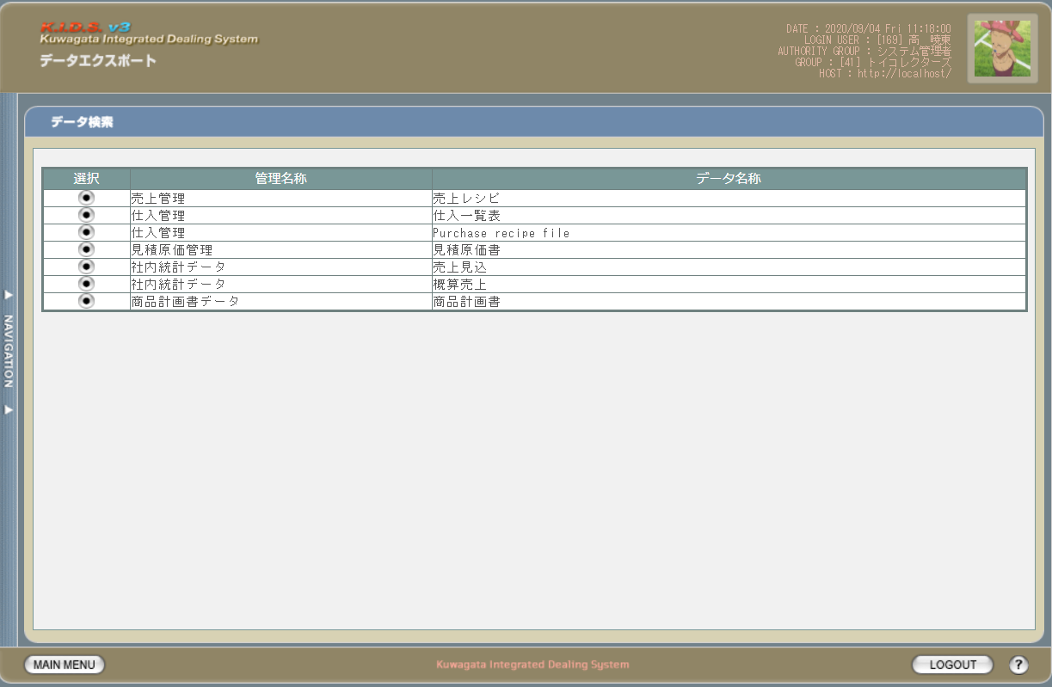

項目定義
No. | 名称 |  |  | 部品 |  | I/O | 必須 | 形式 |  | 桁数 | 下限 | 上限 | 初期値
1 | 売上レシピ |  |  | ボタン |  | I | - | - |  | - | - | - | 画像ボタン
2 | 仕入一覧表 |  |  | ボタン |  | I | - | - |  | - | - | - | 画像ボタン
3 | Purchase recipe file |  |  | ボタン |  | I | - | - |  | - | - | - | 画像ボタン
4 | 見積原価書 |  |  | ボタン |  | I | - | - |  | - | - | - | 画像ボタン
5 | 売上見込 |  |  | ボタン |  | I | - | - |  | - | - | - | 画像ボタン
6 | 概算売上 |  |  | ボタン |  | I | - | - |  | - | - | - | 画像ボタン
7 | 商品計画書 |  |  | ボタン |  | I | - | - |  | - | - | - | 画像ボタン

動作定義
No. | 項目 |  |  |  | 動作 |  |  |  | 処理
1 | 売上レシピボタン |  |  |  | クリック |  |  |  | エクスポート売上レシピ検索画面(U-10-01)に同ウィンドウで遷移する
2 | 仕入一覧表ボタン |  |  |  | クリック |  |  |  | エクスポート仕入一覧表検索画面(U-10-02)に同ウィンドウで遷移する
3 | Purchase recipe fileボタン |  |  |  | クリック |  |  |  | エクスポートPurchase recipe file検索画面(U-10-03)に同ウィンドウで遷移する
4 | 見積原価書ボタン |  |  |  | クリック |  |  |  | エクスポート見積原価書検索画面(U-10-04)に同ウィンドウで遷移する
5 | 売上見込ボタン |  |  |  | クリック |  |  |  | エクスポート売上見込検索画面(UU-10-05)に同ウィンドウで遷移する
6 | 概算売上ボタン |  |  |  | クリック |  |  |  | エクスポート概算売上検索画面(U-10-06)に同ウィンドウで遷移する
7 | 商品計画書ボタン |  |  |  | クリック |  |  |  | エクスポート商品計画書検索画面(U-10-07)に同ウィンドウで遷移する

エクスポート売上レシピ検索
画面定義
共通情報 |  |  | プロジェクト名 |  | 株式会社クワガタ様向け KID'S 受発注機能改修 |  |  |  |  |  |  |  |  | 作成者 | solcom
 |  |  | システム名 |  | Kuwagata Integrated Dealing System (KID'S) |  |  |  |  |  |  |  |  | 作成日付 | 2019-02-19
 |  |  | 工程名 |  | 基本設計 |  |  |  |  |  |  |  |  | バージョン | 0.6
 |  |  | ドキュメントID |  | KIDS0002 |  |  |  |  |  |  |  |  | 更新者
 |  |  | ドキュメント名 |  | 基本設計 画面設計書 |  |  |  |  |  |  |  |  | 更新日付
書誌情報 |  |  | 画面ID |  | U-10-01
 |  |  | 画面の名称 |  | エクスポート売上レシピ検索
 |  |  | 概要 |  | エクスポート売上レシピ検索結果をエクスポートする。本画面は元画面(「メインメニュー」U-00-03もしくは「データエクスポートメニュー」U-10-00)と同じウィンドウで表示する。

URL |  | dataex/index.php（dataex/search/index.php)
画面レイアウト

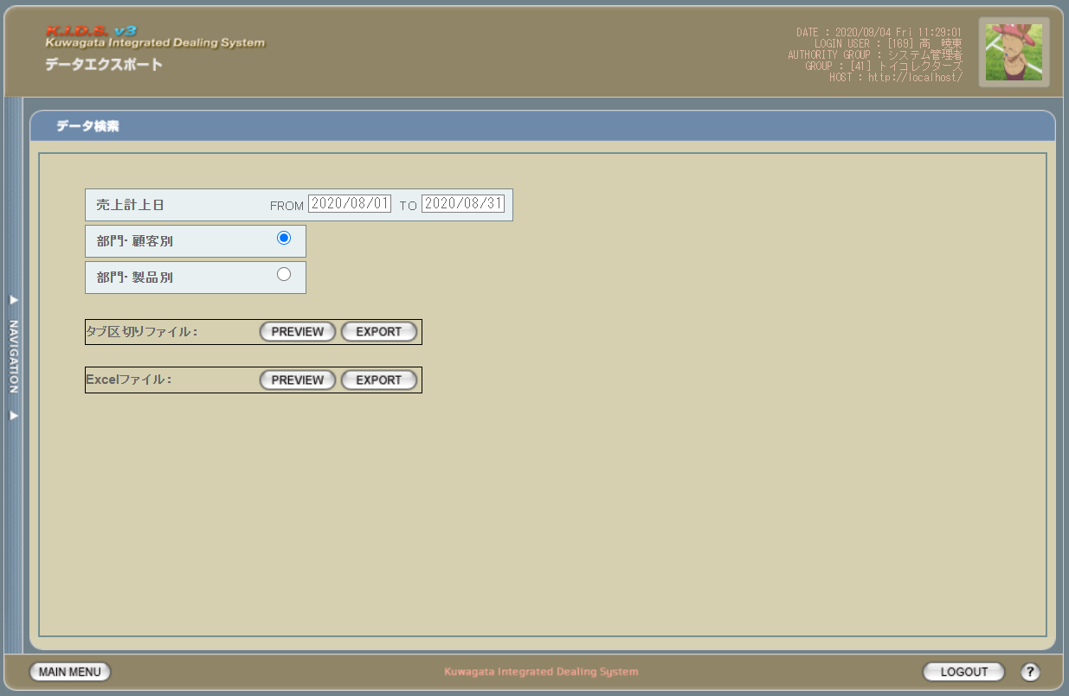

派生画面
1 | U-10-01-2 |  | エクスポート売上レシピExcelプレビュー画面 |  | PREVIEW（Excel）ボタン押下する時、当画面を表示しながら、売上データを取得し、excelファイルを出力する

画面レイアウト



項目定義
No. | 名称 |  |  | 部品 |  |  | I/O | 必須 | 形式 |  | 桁数 | 下限 | 上限 | 初期値
U-10-01 エクスポート売上レシピ検索画面
ヘッダ入力部
1 | 売上計上日FROM |  |  | テキストボックス |  |  | I | 〇 | yyyy/mm/dd |  | - | - | - | 当月の初日
2 | 売上計上日TO |  |  | テキストボックス |  |  | I | 〇 | yyyy/mm/dd |  | - | - | - | 当月の月末
3 | 部門・顧客別 |  |  | ラジオボタン |  |  | O | 〇 | - |  | - | - | - | ON
4 | 部門・製品別 |  |  | ラジオボタン |  |  | I | - | - |  | - | - | - | OFF
5 | PREVIEW（タブ区切） |  |  | プルダウン |  |  | I | 〇 | - |  | - | - | - | ボタン画像
6 | EXPORT（タブ区切） |  |  | プルダウン |  |  | I | 〇 | - |  | - | - | - | ボタン画像
7 | PREVIEW（Excel） |  |  | ボタン |  |  | I | - | - |  | - | - | - | ボタン画像
8 | EXPORT（Excel） |  |  | ボタン |  |  | I | - | - |  | - | - | - | ボタン画像

動作定義
No. | 項目 |  |  |  |  | 動作 |  |  |  | 処理
U-10-01 エクスポート売上レシピ検索画面
1 | PREVIEW（タブ区切） |  |  |  |  | クリック |  |  |  | 売上データをタブ区切して、エクスポート売上レシピtsvプレビュー画面に設定して表示する。表示内容はシート「売上レシピ_レイアウト」参照。
2 | EXPORT（タブ区切） |  |  |  |  | クリック |  |  |  | 売上データをタブ区切して、tsvファイルに設定して、ダウンロードする。表示内容はシート「売上レシピ_レイアウト」参照。
3 | PREVIEW（Excel） |  |  |  |  | クリック |  |  |  | 売上データをExcelファイルに設定して、ダウンロードする。表示内容はシート「売上レシピ_レイアウト」参照。 Excelファイル名：date('Ymd_hm').'.xls'
4 | EXPORT（Excel） |  |  |  |  | クリック |  |  |  | 売上データをExcelファイルに設定して、ダウンロードする。表示内容はシート「売上レシピ_レイアウト」参照。 エクスポート条件 = 1:部門・顧客別の場合 出力サンプルはシート「売上レシピ_部門・顧客別」参照 Excelファイル名："売上レシピ_部門・顧客別_(売上計上日FROM-売上計上日ＴＯ)_現在日付_現在時刻.xls"を設定 例：売上レシピ_部門・顧客別_(20200801-20200831)_20200904_0613.xls エクスポート条件 = 2:部門・製品別の場合 出力サンプルはシート「売上レシピ_部門・製品別」参照 Excelファイル名："売上レシピ_部門・製品別_(売上計上日FROM-売上計上日ＴＯ)_現在日付_現在時刻.xls"を設定 例：売上レシピ_部門・製品別_(20200801-20200831)_20200904_0613.xls

エクスポート仕入一覧表検索
画面定義
共通情報 |  |  | プロジェクト名 |  | 株式会社クワガタ様向け KID'S 受発注機能改修 |  |  |  |  |  |  |  |  | 作成者 | solcom
 |  |  | システム名 |  | Kuwagata Integrated Dealing System (KID'S) |  |  |  |  |  |  |  |  | 作成日付 | 2019-02-19
 |  |  | 工程名 |  | 基本設計 |  |  |  |  |  |  |  |  | バージョン | 0.6
 |  |  | ドキュメントID |  | KIDS0002 |  |  |  |  |  |  |  |  | 更新者
 |  |  | ドキュメント名 |  | 基本設計 画面設計書 |  |  |  |  |  |  |  |  | 更新日付
書誌情報 |  |  | 画面ID |  | U-10-02
 |  |  | 画面の名称 |  | エクスポート仕入一覧表検索
 |  |  | 概要 |  | エクスポート仕入一覧表検索結果をエクスポートする。本画面は元画面(「メインメニュー」U-00-03もしくは「データエクスポートメニュー」U-10-00)と同じウィンドウで表示する。

URL |  | dataex/index.php（dataex/search/index.php)
画面レイアウト

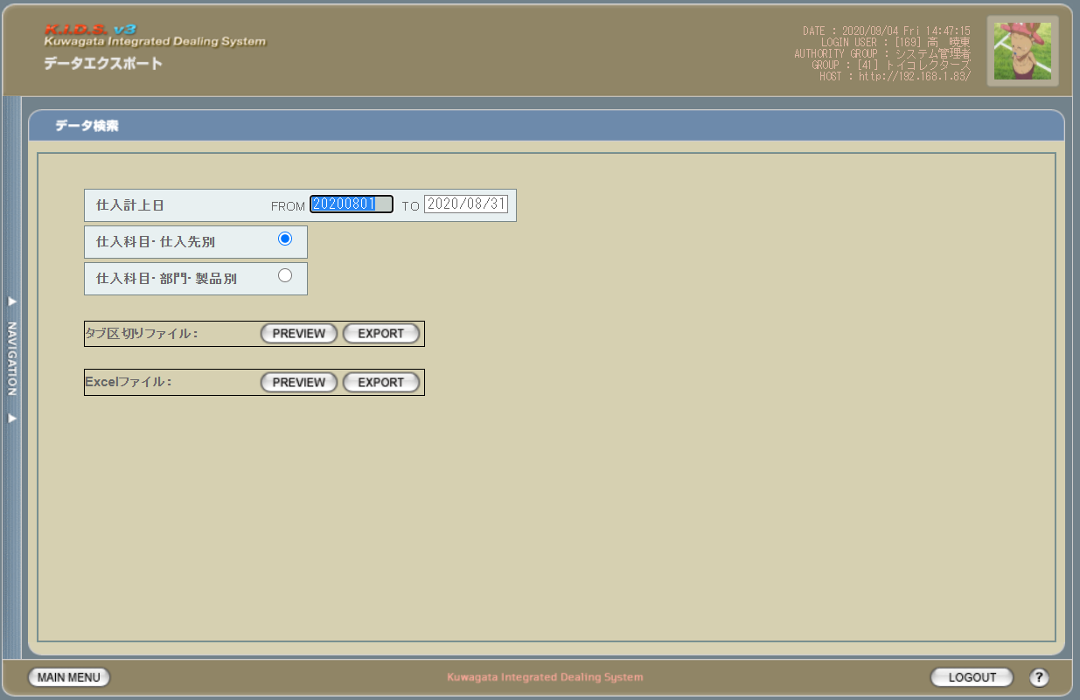

派生画面
1 | U-10-02-2 |  | エクスポート仕入一覧表tsvプレビュー画面 |  | PREVIEW（Excel）ボタン押下する時、当画面を表示しながら、売上データを取得し、excelファイルを出力する

画面レイアウト

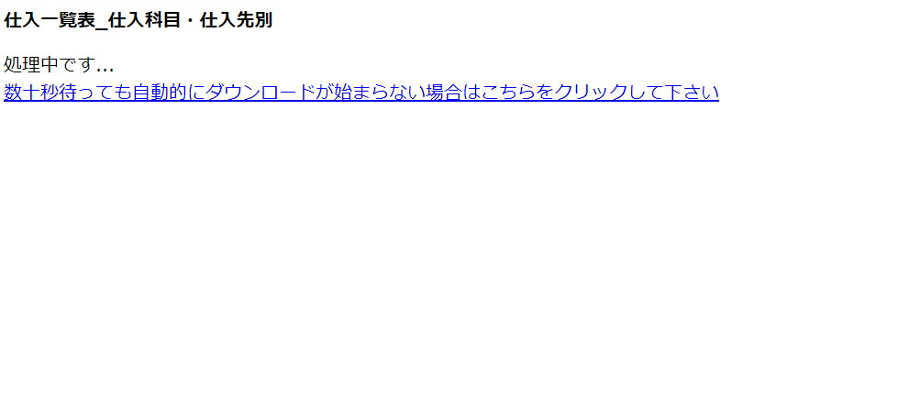

項目定義
No. | 名称 |  |  | 部品 |  |  | I/O | 必須 | 形式 |  | 桁数 | 下限 | 上限 | 初期値
U-10-02 エクスポート仕入一覧表検索画面
ヘッダ入力部
1 | 仕入計上日FROM |  |  | テキストボックス |  |  | I | 〇 | yyyy/mm/dd |  | - | - | - | 当月の初日
2 | 仕入計上日TO |  |  | テキストボックス |  |  | I | 〇 | yyyy/mm/dd |  | - | - | - | 当月の月末
3 | 仕入科目・仕入先別 |  |  | ラジオボタン |  |  | O | 〇 | - |  | - | - | - | ON
4 | 仕入科目・部門・製品別 |  |  | ラジオボタン |  |  | I | - | - |  | - | - | - | OFF
5 | PREVIEW（タブ区切） |  |  | プルダウン |  |  | I | 〇 | - |  | - | - | - | ボタン画像
6 | EXPORT（タブ区切） |  |  | プルダウン |  |  | I | 〇 | - |  | - | - | - | ボタン画像
7 | PREVIEW（Excel） |  |  | ボタン |  |  | I | - | - |  | - | - | - | ボタン画像
8 | EXPORT（Excel） |  |  | ボタン |  |  | I | - | - |  | - | - | - | ボタン画像

動作定義
No. | 項目 |  |  |  |  | 動作 |  |  |  | 処理
U-10-02 エクスポート仕入一覧表検索画面
1 | PREVIEW（タブ区切） |  |  |  |  | クリック |  |  |  | 仕入データをタブ区切して、エクスポート仕入一覧tsvプレビュー画面に設定して表示する。表示内容はシート「仕入一覧_レイアウト」参照。
2 | EXPORT（タブ区切） |  |  |  |  | クリック |  |  |  | 仕入一覧データをタブ区切して、tsvファイルに設定して、ダウンロードする。表示内容はシート「仕入一覧_レイアウト」参照。
3 | PREVIEW（Excel） |  |  |  |  | クリック |  |  |  | 仕入一覧データをExcelファイルに設定して、ダウンロードする。表示内容はシート「仕入一覧_レイアウト」参照。 Excelファイル名：date('Ymd_hm').'.xls'
4 | EXPORT（Excel） |  |  |  |  | クリック |  |  |  | 仕入一覧データをExcelファイルに設定して、ダウンロードする。表示内容はシート「仕入一覧_レイアウト」参照。 エクスポート条件 = 1:仕入科目・仕入先別の場合 出力サンプルはシート「仕入一覧廟仕入科目・仕入先別」参照 Excelファイル名："仕入一覧廟仕入科目・仕入先別_(仕入計上日FROM-仕入計上日ＴＯ)_現在日付_現在時刻.xls"を設定 例：仕入一覧廟仕入科目・仕入先別_(20200801-20200831)_20200904_0613.xls エクスポート条件 = 2:仕入科目・部門・製品別の場合 出力サンプルはシート「仕入一覧廟仕入科目・部門・製品別」参照 Excelファイル名："仕入一覧廟仕入科目・部門・製品別_(仕入計上日FROM-仕入計上日ＴＯ)_現在日付_現在時刻.xls"を設定 例：仕入一覧廟仕入科目・部門・製品別_(20200801-20200831)_20200904_0613.xls

エクスポートpurchase recipe file検索
画面定義
共通情報 |  |  | プロジェクト名 |  | 株式会社クワガタ様向け KID'S 受発注機能改修 |  |  |  |  |  |  |  |  | 作成者 | solcom
 |  |  | システム名 |  | Kuwagata Integrated Dealing System (KID'S) |  |  |  |  |  |  |  |  | 作成日付 | 2019-02-19
 |  |  | 工程名 |  | 基本設計 |  |  |  |  |  |  |  |  | バージョン | 0.6
 |  |  | ドキュメントID |  | KIDS0002 |  |  |  |  |  |  |  |  | 更新者
 |  |  | ドキュメント名 |  | 基本設計 画面設計書 |  |  |  |  |  |  |  |  | 更新日付
書誌情報 |  |  | 画面ID |  | U-10-03
 |  |  | 画面の名称 |  | エクスポートpurchase recipe file検索
 |  |  | 概要 |  | 仕入データ検索結果をエクスポートする。本画面は元画面(「メインメニュー」U-00-03もしくは「データエクスポートメニュー」U-10-00)と同じウィンドウで表示する。

URL |  | dataex/index.php（dataex/search/index.php)
画面レイアウト

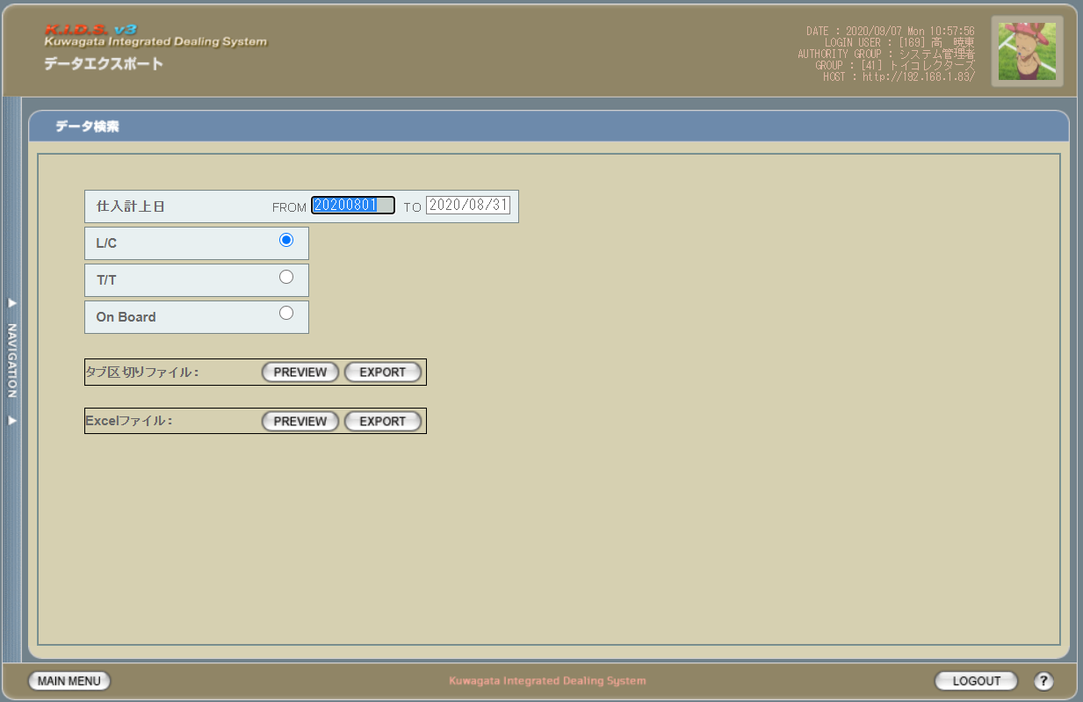

派生画面
1 | U-10-03-2 |  | エクスポートpurchase recipe filetsvプレビュー画面 |  | PREVIEW（Excel）ボタン押下する時、当画面を表示しながら、仕入データを取得し、excelファイルを出力する

画面レイアウト



項目定義
No. | 名称 |  |  | 部品 |  |  | I/O | 必須 | 形式 |  | 桁数 | 下限 | 上限 | 初期値
U-10-03 エクスポートpurchase recipe file検索画面
ヘッダ入力部
1 | 仕入計上日FROM |  |  | テキストボックス |  |  | I | 〇 | yyyy/mm/dd |  | - | - | - | 当月の初日
2 | 仕入計上日TO |  |  | テキストボックス |  |  | I | 〇 | yyyy/mm/dd |  | - | - | - | 当月の月末
3 | L/C |  |  | ラジオボタン |  |  | I | 〇 | - |  | - | - | - | ON
4 | T/T |  |  | ラジオボタン |  |  | I | - | - |  | - | - | - | OFF
5 | On Board |  |  | ラジオボタン |  |  | I | - | - |  | - | - | - | OFF
6 | PREVIEW（タブ区切） |  |  | プルダウン |  |  | I | 〇 | - |  | - | - | - | ボタン画像
7 | EXPORT（タブ区切） |  |  | プルダウン |  |  | I | 〇 | - |  | - | - | - | ボタン画像
8 | PREVIEW（Excel） |  |  | ボタン |  |  | I | - | - |  | - | - | - | ボタン画像
9 | EXPORT（Excel） |  |  | ボタン |  |  | I | - | - |  | - | - | - | ボタン画像

動作定義
No. | 項目 |  |  |  |  | 動作 |  |  |  | 処理
U-10-03 エクスポートpurchase recipe file検索画面
1 | PREVIEW（タブ区切） |  |  |  |  | クリック |  |  |  | 仕入データをタブ区切して、エクスポートpurchase recipe filesvプレビュー画面に設定して表示する。表示内容はシート「purchase recipe file_レイアウト」参照。
2 | EXPORT（タブ区切） |  |  |  |  | クリック |  |  |  | purchase recipe fileデータをタブ区切して、tsvファイルに設定して、ダウンロードする。表示内容はシート「purchase recipe file_レイアウト」参照。
3 | PREVIEW（Excel） |  |  |  |  | クリック |  |  |  | purchase recipe fileデータをExcelファイルに設定して、ダウンロードする。表示内容はシート「仕入一覧_レイアウト」参照。 Excelファイル名：date('Ymd_hm').'.xls'
4 | EXPORT（Excel） |  |  |  |  | クリック |  |  |  | purchase recipe fileデータをExcelファイルに設定して、ダウンロードする。表示内容はシート「purchase recipe file_レイアウト」参照。 エクスポート条件 = 1:L/Cの場合 、 出力サンプルはシート「Ｐｕｒｃｈａｓｅ Ｒｅｃｉｐｅ （ＬＣ）」参照 Excelファイル名："Ｐｕｒｃｈａｓｅ Ｒｅｃｉｐｅ （ＬＣ）_(仕入計上日FROM-仕入計上日ＴＯ)_現在日付_現在時刻.xls"を設定 例：Ｐｕｒｃｈａｓｅ Ｒｅｃｉｐｅ （ＬＣ）_(20200801-20200831)_20200904_0613.xls エクスポート条件 = 2:T/Tの場合 出力サンプルはシート「Ｐｕｒｃｈａｓｅ Ｒｅｃｉｐｅ （ＴＴ）」参照 Excelファイル名："Ｐｕｒｃｈａｓｅ Ｒｅｃｉｐｅ （ＴＴ）_(仕入計上日FROM-仕入計上日ＴＯ)_現在日付_現在時刻.xls"を設定 例：Ｐｕｒｃｈａｓｅ Ｒｅｃｉｐｅ （ＴＴ）_(20200801-20200831)_20200904_0613.xls エクスポート条件 = 3:on Boardの場合 出力サンプルはシート「Ｐｕｒｃｈａｓｅ Ｒｅｃｉｐｅ （ＯｎＢｏａｒｄ）」参照 Excelファイル名："Ｐｕｒｃｈａｓｅ Ｒｅｃｉｐｅ （ＯｎＢｏａｒｄ）_(仕入計上日FROM-仕入計上日ＴＯ)_現在日付_現在時刻.xls"を設定 例：Ｐｕｒｃｈａｓｅ Ｒｅｃｉｐｅ （ＯｎＢｏａｒｄ）_(20200801-20200831)_20200904_0613.xls

エクスポート見積原価書検索
画面定義
共通情報 |  |  | プロジェクト名 |  | 株式会社クワガタ様向け KID'S 受発注機能改修 |  |  |  |  |  |  |  |  | 作成者 | solcom
 |  |  | システム名 |  | Kuwagata Integrated Dealing System (KID'S) |  |  |  |  |  |  |  |  | 作成日付 | 2019-02-19
 |  |  | 工程名 |  | 基本設計 |  |  |  |  |  |  |  |  | バージョン | 0.6
 |  |  | ドキュメントID |  | KIDS0002 |  |  |  |  |  |  |  |  | 更新者
 |  |  | ドキュメント名 |  | 基本設計 画面設計書 |  |  |  |  |  |  |  |  | 更新日付
書誌情報 |  |  | 画面ID |  | U-10-04
 |  |  | 画面の名称 |  | エクスポート見積原価書検索
 |  |  | 概要 |  | 見積原価書検索結果をエクスポートする。本画面は元画面(「メインメニュー」U-00-03もしくは「データエクスポートメニュー」U-10-00)と同じウィンドウで表示する。

URL |  | dataex/index.php（dataex/search/index.php)
画面レイアウト

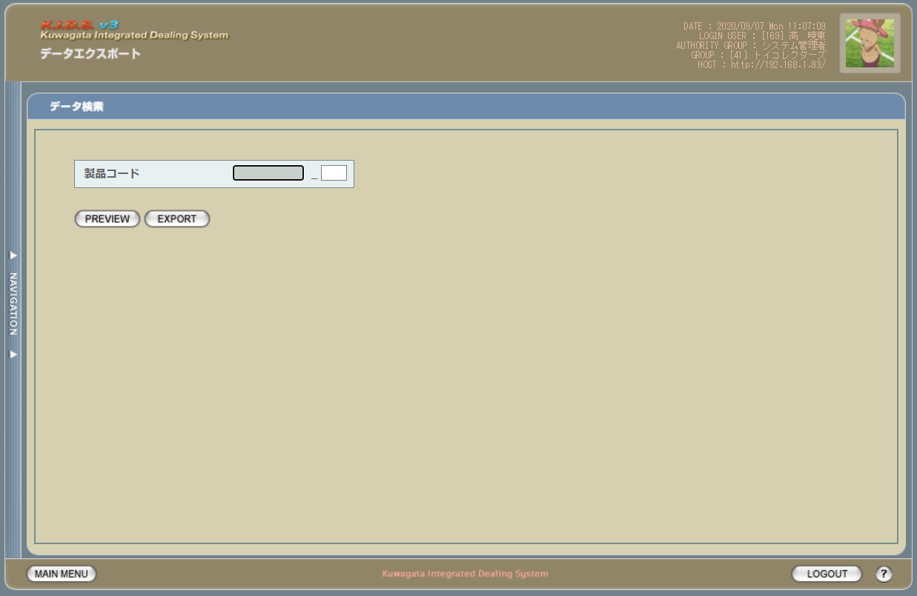

項目定義
No. | 名称 |  |  | 部品 |  |  | I/O | 必須 | 形式 |  | 桁数 | 下限 | 上限 | 初期値
U-10-04 エクスポート見積原価書検索画面
ヘッダ入力部
1 | 製品コード |  |  | テキストボックス |  |  | I | 〇 | xxxxx |  | - | - | - | -
2 | 再販コード |  |  | テキストボックス |  |  | I | 〇 | rr |  | - | - | - | -
3 | PREVIEW |  |  | ボタン |  |  | I | - | - |  | - | - | - | ボタン画像
4 | EXPORT |  |  | ボタン |  |  | I | - | - |  | - | - | - | ボタン画像

動作定義
No. | 項目 |  |  |  |  | 動作 |  |  |  | 処理
U-10-04 エクスポート見積原価書検索画面
1 | PREVIEW |  |  |  |  | クリック |  |  |  | 見積原価書データをタブ区切して、エクスポート見積原価書プレビュー画面に設定して表示する。表示内容はシート「見積原価書_レイアウト」参照。
2 | EXPORT |  |  |  |  | クリック |  |  |  | 見積原価書データをtsvファイルに設定して、ダウンロードする。表示内容はシート「見積原価書_レイアウト」参照。

エクスポート売上見込検索
画面定義
共通情報 |  |  | プロジェクト名 |  | 株式会社クワガタ様向け KID'S 受発注機能改修 |  |  |  |  |  |  |  |  | 作成者 | solcom
 |  |  | システム名 |  | Kuwagata Integrated Dealing System (KID'S) |  |  |  |  |  |  |  |  | 作成日付 | 2019-02-19
 |  |  | 工程名 |  | 基本設計 |  |  |  |  |  |  |  |  | バージョン | 0.6
 |  |  | ドキュメントID |  | KIDS0002 |  |  |  |  |  |  |  |  | 更新者
 |  |  | ドキュメント名 |  | 基本設計 画面設計書 |  |  |  |  |  |  |  |  | 更新日付
書誌情報 |  |  | 画面ID |  | U-10-05
 |  |  | 画面の名称 |  | エクスポート売上見込検索
 |  |  | 概要 |  | 売上見込検索結果をエクスポートする。本画面は元画面(「メインメニュー」U-00-03もしくは「データエクスポートメニュー」U-10-00)と同じウィンドウで表示する。

URL |  | dataex/index.php（dataex/search/index.php)
画面レイアウト
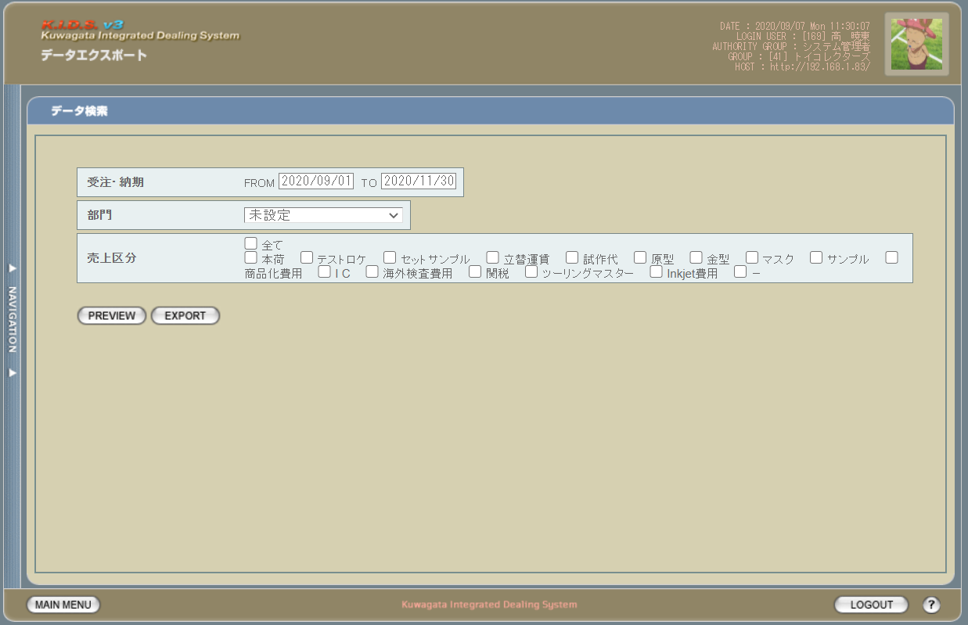

派生画面
1 | U-10-05-2 |  | エクスポート売上見込プレビュー画面 |  | PREVIEWボタン押下する時、当画面を表示しながら、売上見込データを取得し、excelファイルを出力する

画面レイアウト



項目定義
No. | 名称 |  |  | 部品 |  |  | I/O | 必須 | 形式 |  | 桁数 | 下限 | 上限 | 初期値
U-10-05 エクスポート売上見込検索画面
ヘッダ入力部
1 | 受注・納期FROM |  |  | テキストボックス |  |  | I | 〇 | yyyy/mm/dd |  | - | - | - | 当月の初日
1 | 受注・納期TO |  |  | テキストボックス |  |  | I | 〇 | yyyy/mm/dd |  | - | - | - | 当月 + 3ヶ月の月末
2 | 部門 |  |  | プルダウン |  |  | I | 〇 | 選択肢： lngcompanycode in (0, 1) and bytgroupdisplayflag = trueで取得したm_company.strcompanydisplaycodeとstrcompanydisplayname |  | - | - | - | 未設定
2 | 売上区分グループ |  |  | チェックボックス |  |  | I | 〇 | 選択肢： lngsalesclasscode <> 0 and bytdisplayflag = trueで取得したm_salesclass.strsalesclasscodeとstrsalesclassname |  | - | - | - | -
3 | PREVIEW |  |  | ボタン |  |  | I | - | - |  | - | - | - | ボタン画像
4 | EXPORT |  |  | ボタン |  |  | I | - | - |  | - | - | - | ボタン画像

動作定義
No. | 項目 |  |  |  |  | 動作 |  |  |  | 処理
U-10-05 エクスポート売上見込検索画面
1 | PREVIEW |  |  |  |  | クリック |  |  |  | 売上見込データをExcelファイルに設定して、ダウンロードする。表示内容はシート「売上見込_レイアウト」参照。 Excelファイル名：date('Ymd_hm').'.xls'
2 | EXPORT |  |  |  |  | クリック |  |  |  | 売上見込データをＥｘｃｅｌファイルに設定して、ダウンロードする。表示内容はシート「売上見込_レイアウト」参照、出力サンプルはシート「STAT01(sample)」参照。 Excelファイル名："STAT01_(受注・納期FROM-受注・納期ＴＯ)_現在日付_現在時刻.xls"を設定 例：STAT01_(20200701-20200930)_20200907_0607.xls

エクスポート概算売上検索
画面定義
共通情報 |  |  | プロジェクト名 |  | 株式会社クワガタ様向け KID'S 受発注機能改修 |  |  |  |  |  |  |  |  | 作成者 | solcom
 |  |  | システム名 |  | Kuwagata Integrated Dealing System (KID'S) |  |  |  |  |  |  |  |  | 作成日付 | 2019-02-19
 |  |  | 工程名 |  | 基本設計 |  |  |  |  |  |  |  |  | バージョン | 0.6
 |  |  | ドキュメントID |  | KIDS0002 |  |  |  |  |  |  |  |  | 更新者
 |  |  | ドキュメント名 |  | 基本設計 画面設計書 |  |  |  |  |  |  |  |  | 更新日付
書誌情報 |  |  | 画面ID |  | U-10-06
 |  |  | 画面の名称 |  | エクスポート概算売上検索
 |  |  | 概要 |  | 概算売上検索結果をエクスポートする。本画面は元画面(「メインメニュー」U-00-03もしくは「データエクスポートメニュー」U-10-00)と同じウィンドウで表示する。

URL |  | dataex/index.php（dataex/search/index.php)
画面レイアウト

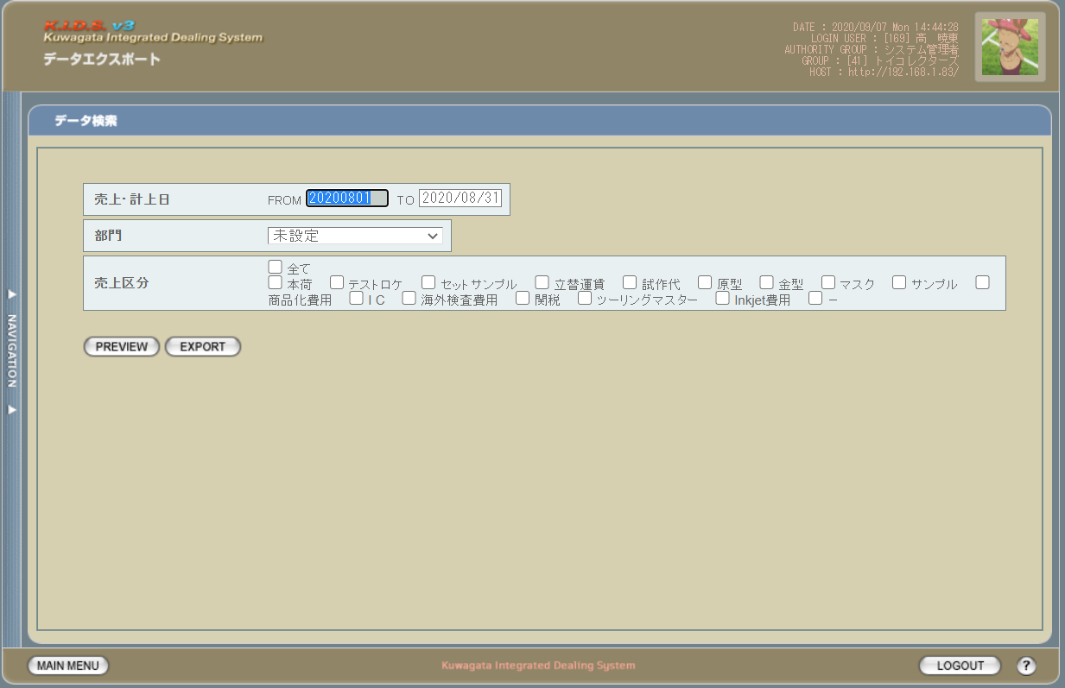

派生画面
1 | U-10-06-2 |  | エクスポート概算売上プレビュー画面 |  | PREVIEWボタン押下する時、当画面を表示しながら、概算売上データを取得し、excelファイルを出力する

画面レイアウト

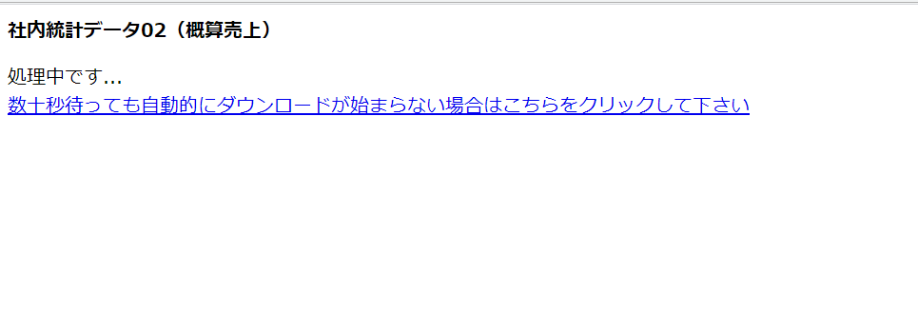

項目定義
No. | 名称 |  |  | 部品 |  |  | I/O | 必須 | 形式 |  | 桁数 | 下限 | 上限 | 初期値
U-10-06 エクスポート概算売上検索画面
ヘッダ入力部
1 | 売上・計上日FROM |  |  | テキストボックス |  |  | I | 〇 | yyyy/mm/dd |  | - | - | - | 先月の初日
1 | 売上・計上日TO |  |  | テキストボックス |  |  | I | 〇 | yyyy/mm/dd |  | - | - | - | 先月の月末
2 | 部門 |  |  | プルダウン |  |  | I | 〇 | 選択肢： lngcompanycode in (0, 1) and bytgroupdisplayflag = trueで取得したm_company.strcompanydisplaycodeとstrcompanydisplayname |  | - | - | - | 未設定
2 | 売上区分グループ |  |  | チェックボックス |  |  | I | 〇 | 選択肢： lngsalesclasscode <> 0 and bytdisplayflag = trueで取得したm_salesclass.strsalesclasscodeとstrsalesclassname |  | - | - | - | -
3 | PREVIEW |  |  | ボタン |  |  | I | - | - |  | - | - | - | ボタン画像
4 | EXPORT |  |  | ボタン |  |  | I | - | - |  | - | - | - | ボタン画像

動作定義
No. | 項目 |  |  |  |  | 動作 |  |  |  | 処理
U-10-06 エクスポート概算売上検索画面
1 | PREVIEW |  |  |  |  | クリック |  |  |  | 概算売上データをExcelファイルに設定して、ダウンロードする。表示内容はシート「概算売上_レイアウト」参照。 Excelファイル名：date('Ymd_hm').'.xls'
2 | EXPORT |  |  |  |  | クリック |  |  |  | 概算売上データをＥｘｃｅｌファイルに設定して、ダウンロードする。表示内容はシート「概算売上_レイアウト」参照、出力サンプルはシート「社内統計データ02（概算売上）(sample)」参照。 Excelファイル名："社内統計データ02（概算売上）_(売上・計上日FROM-売上・計上日ＴＯ)_現在日付_現在時刻.xls"を設定 例：社内統計データ02（概算売上）_(20200801-20200831)_20200907_0914.xls

